关系图
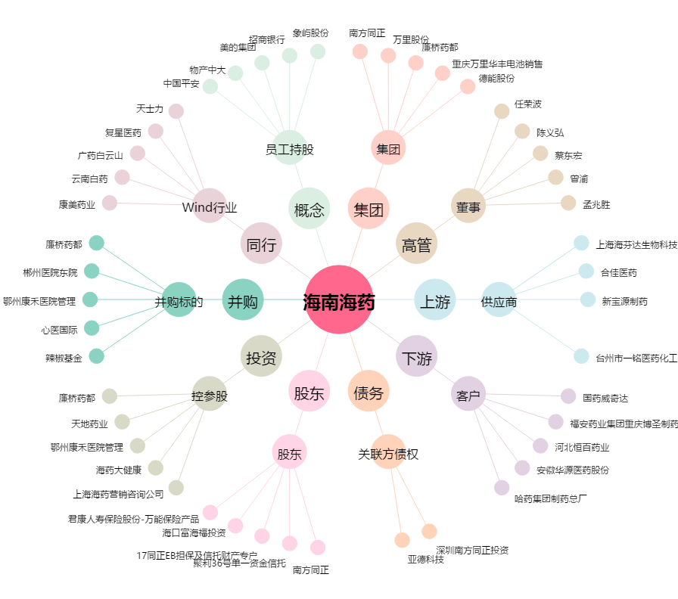
海南海药[000566.SZ] - 关系概览图

